Sheet1
追踪说明
目的：
整理任务追踪的显示规律
整理任务接取的流程

任务追踪变更逻辑：

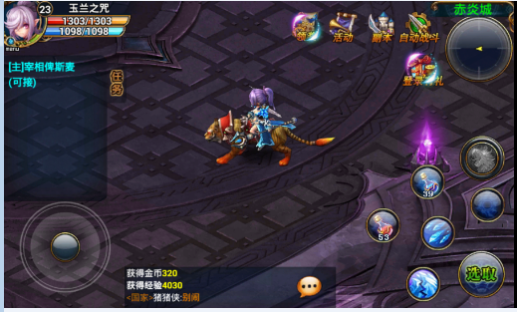
状态说明
 | 接之前：
 |  | 状态：任务未接取状态
 |  | 排版：文字颜色显示为蓝色
 |  | 填写：任务名称+可接（程序拼写）
 |  | 内容：描述任务如何接取
 |  | 出现条件：
 |  |  | 1.【必要】角色完成该任务的前置任务
 |  |  | 2.【必要】角色符合当前任务的接取等级
 |  | 未达到条件：
 |  |  | 1.不显示任务追踪
 |  | 额外：
 |  |  | 1.需要解决第一个任务的加载方法
 |  |  | 2.接受任务后直接替换成任务进行中状态
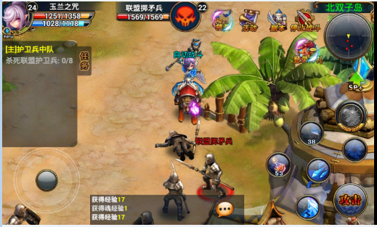
 | 进行中：
 |  | 状态：任务进行中状态
 |  | 排版：文字颜色显示为灰色
 |  | 填写：任务基本表中新增字段“任务中字段”
 |  | 内容：
 |  |  | 1.描述任务如何进行
 |  |  | 2.描述当前任务进度，采用“X/Y”的方式（X=当前进度，Y=剩余步骤数）
 |  | 出现条件：
 |  |  | 1.【必要】任务成功接取后，任务追踪改变成进行中状态
 |  | 额外：
 |  |  | 1.当任务进度 X=Y时，显示 任务完成 状态


 | 完成不可交付：
 |  | 状态：任务可完成
 |  | 排版：文字颜色显示为灰色
 |  | 填写：任务基本表中新增字段“任务追踪完成”
 |  | 内容：
 |  |  | 1.描述任务如何交付
 |  | 出现条件：
 |  |  | 1.任务进度 X=Y，且需求为靠近NPC才可交付
 |  | 额外：
 |  |  | 1.该状态为引导玩家寻路存在。


 | 完成时：
 |  | 状态：任务可以交付
 |  | 排版：文字显示为绿色
 |  | 填写：任务名称+完成（程序拼写）
 |  | 内容：
 |  |  | 1.提示玩家可以交付任务
 |  | 出现条件：
 |  |  | 1.任务进度 X=Y
 |  |  | 2.不需求靠近NPC
 |  |  | 3.需求靠近NPC，且在NPC附近
 |  | 额外：
 |  |  | 1.接取该任务后，且角色等级符合下个任务的接取等级
 |  |  | 2.直接弹出下个任务的任务接取界面

 | 追踪文字颜色
 |  | 内容 |  | R | G | B | 内容
 |  | 接之前 |  | 0 | 210 | 255 | 接之前
 |  | 任务名称 |  | 255 | 250 | 0 | 任务名称
 |  | 进行中描述 |  | 0 | 225 | 50 | 进行中描述
 |  | 完成时 |  | 245 | 235 | 215 | 完成时

